Sheet1
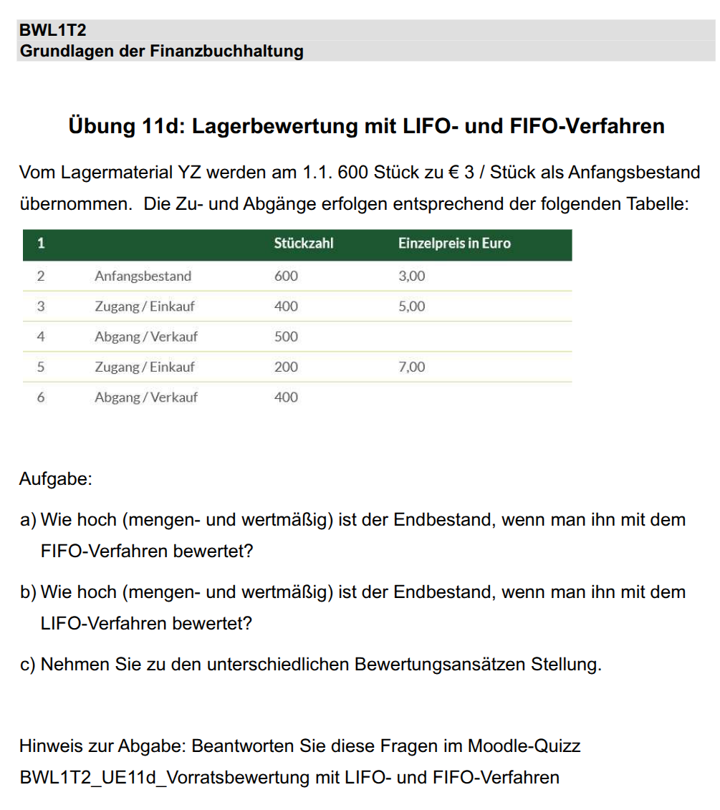
1 | Text | Stückzahl | Einzelpreis
2 | Anfangsbestand | 600 | 3
3 | Zugang / Einkauf | 400 | 5
4 | Abgang / Verkauf | 500
5 | Zugang / Einkauf | 200 | 7
6 | Abgang / Verkauf | 400

 | a) Endbestand (mengen und wertmäßig) bewertet nach FIFO

1 | Text | Stückzahl | Einzelpreis | Lagerwert FIFO
2 | Anfangsbestand | 600 | 3 | 1800
3 | Zugang / Einkauf | 400 | 5 | 1800 + 2000
4 | Abgang / Verkauf | 500 |  | 300 + 2000
5 | Zugang / Einkauf | 200 | 7 | 300 + 2000 + 1400
6 | Abgang / Verkauf | 400 |  | 0 (100 stück entfernt) + 500 (300 entfernt) + 1400
 | Gesamtwert nach FIFO |  |  | 1900

 | b) Endbestand (mengen und wertmäßig) bewertet nach LIFO

1 | Text | Stückzahl | Einzelpreis | Lagerwert LIFO
2 | Anfangsbestand | 600 | 3 | 1800
3 | Zugang / Einkauf | 400 | 5 | 1800 + 2000
4 | Abgang / Verkauf | 500 |  | 1500 (100 entfernt) + 0 (400 entfernt)
5 | Zugang / Einkauf | 200 | 7 | 1500 + 0 + 1400
6 | Abgang / Verkauf | 400 |  | 900 + 0 + 0
 | Gesamtwert nach LIFO |  |  | 900

 |  | Menge in beiden Fällen: |  | 300

c) | Stellungnahme:
 | Die Bewertung nach dem FIFO Verfahren fällt höher aus, weil immer die zuerst eingelagerten Produkte verkauft werden.
 | Das bewirkt, dass die teureren, zuletzt gekauften Artikel im länger im Lager bleiben. Der Materialeinsatz fällt niedriger aus - höherer Gewinn - höhere Steuerlast
 | Beim LIFO Verfahren passiert das Gegenteil: Dadurch, dass die zuletzt eingelagerten teureren Produkte direkt wieder verkauft werden, bleiben die günstigeren Artikel länger im Lager
 | Der Materialeinsatz fällt höher aus - weniger Gewinn - weniger Steuern

